상품제안서
기성형 명화이야기 벽걸이 달력 | 상품코드: S44284

 |  |  |  |  |  |  | 02-713-8555 | www.synergygift.co.kr
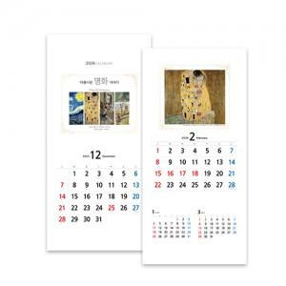

【상세/제작정보】

【인쇄/포장옵션】 | 실크 / 비닐봉투 동봉

【공급단가】 | 수량 | 100~ | 300~ | 500~ | 1,000~ | 3,000~
*VAT별도 | 단가 | 2,860원 | 2,690원 | 2,520원 | 2,360원 | 1,960원

【상품 URL】 | https://www.synergygift.co.kr:443/src/goods_detail.php?gdno=44284

